Roadmap
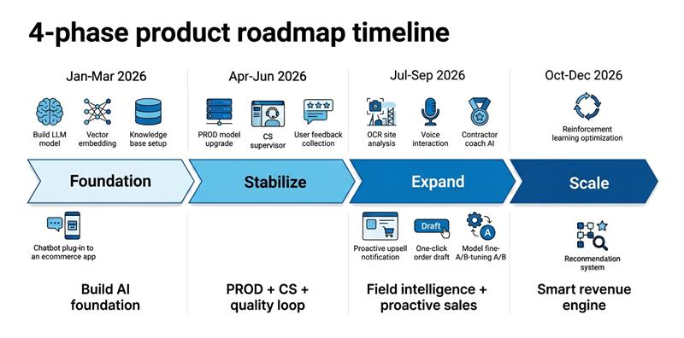
N | Phase 1 | Phase 2 (26/05-30/06) | Phase 3 (01/07-31/9) | Phase 4 (01/10-31/12)
1 | Xây dựng model LLM, Embedding | Nâng cấp model cho PROD. | Eshop + 5Star: Hiển thị tin nhắn lời chào hoặc tin nhắn chứa nội dung tùy biến | Only Eshop: Recommendation system AI không chỉ đợi khách hỏi, mà tự phát hiện cơ hội bán từ dữ liệu (hành vi, lịch sử, CTKM, tồn kho, mùa vụ…) rồi đề xuất hành động cụ thể để tăng khả năng phát sinh đơn.
2 | Hoàn thiện kho tri thức - Knowledge base | Màn hình CS quản lý tin nhắn với khách hàng, thầu thợ. | Only 5Star: Hỏi AI bằng giọng nói, xử lý speech to text | Học tăng cường - Reinforcement system.
3 | Tích hợp tính năng AI Chatbot trên hệ thống Eshop và Nhà thầu 5 sao. | Rating, nút Like và Dislike trên mỗi câu trả lời của AI. | Only 5Star: AI Trainning coach đồng hành cùng thầu thợ Nhà thầu 5Sao. - Nội dung tự vấn bán hàng. - Video hướng dẫn tư vấn. - Cách chốt deal. - Thông số sản phẩm
6 |  |  | Only Eshop: Agent proactive khi user mở app / vào màn đơn hàng: - Phân tích lợi nhuận trên mỗi sản phẩm và đơn hàng. - Đề xuất mua thêm sản phẩm X, số lượng Y để đạt được CTKM Z. Upsell logic: gap-to-tier, bundle, substitute premium, cross-brand trong hệ SG
7 |  |  | Only Eshop: AI Agent: tạo đơn nháp, khách hàng chỉ cần 1 cú click để tạo đơn Eshop
 |  |  | Fine - Tune Production fine-tune có kiểm soát (nếu PoC Ver 2 đạt); A/B prompt/model
 |  |  | OCR Tải lên hình ảnh thực tế. VD: Công trình, hiện trường → Gợi ý sản phẩm, giải pháp.

